NCE-Microsoft 365申請書
■Microsoft 顧客契約(MCA)同意について
Microsoftのポリシー変更に伴い、2025年12月5日以降、新規にてご購入いただくお客様、
または2023年4月1日以前よりご契約のお客様の次回購入時は、Microsoft顧客契約(MCA)への同意が必要となります。
ご注文確定後、MCA同意依頼のメールがMicrosoftより「申請書記載のメールアドレス宛」に送信されます。
ライセンスの納品はMCA同意が必須となりますので、メールが届きましたらお早めのお手続きをお願いいたします。
※新規購入のお客様は新規テナント作成・管理者ID・PWの準備ができましたらメールが送信されます。
SB C&S株式会社 御中 |  |  |  |  |  |  | バージョン |  | 2025年2月版
NCE Microsoft 365 申込書
1 | 規約
 | 以下の内容にご同意いただき、□にチェックをお願いします。

 | https://licensecounter.jp/office365/csp/pdf/terms.pdf

 | ※製品の納品およびサポートの為に管理権限が必要となります。お客さまへ承認依頼のメールが送信されることがありますのでご同意いただくようお願いいたします。

 | ※ご契約者様が金融機関である場合は必須
 | https://licensecounter.jp/office365/csp/pdf/finance-terms.pdf

 | 【法人向け規約】https://licensecounter.jp/office365/csp/pdf/support-terms.pdf |  |  |  | 【教育機関向け規約】https://licensecounter.jp/office365/csp/pdf/education-terms.pdf

 | https://cas.softbank.jp/privacy/protect/

 | 移転先国： アイルランド、シンガポール
 | https://cas.softbank.jp/info-overseas/

2 | 申込日 |  |  | 年 |  | 月 |  | 日

3 | ご契約者様情報
お客様 企業名
お申込み責任者（フリガナ） |  | （姓） |  | （名）
お申込み責任者氏名
メールアドレス
企業住所 |  | 郵便番号 |  | 都道府県 |  | 市区町村
 |  | 町名・番地・ビル名

4 | 間接リセラー様 / Additional Reseller様情報
 | [ Indirect Reseller 記入欄 (C&S の販売先) ] ※記入必須
 | Indirect Resellerに関する注意事項 |  | ・エンドユーザーとIndirect Reseller 間の資本関係が50%以上である場合、販売できません。(Microsoftと特別な契約をしている場合を除く）
 |  |  | ・自社利用の場合は、上部のチェックボックスにチェックを入れてください。また、その場合に限りパートナーID（MPN ID）の入力は不要です。
 | パートナーID（MPN ID） |  | 6381982
 | 販売店名（Indirect Reseller） |  | アイティクラウド株式会社
 | メールアドレス（納品報告用） |  | supply.bbss@licenseonline.jp
 | 再再販時の確認事項

 | [ Additional Reseller 記入欄 (Indirect Reseller の販売先) ] ※再再販時記入必須 ー間接リセラー様記入項目です。ー
 | Additional Resellerに関する注意事項 |  | ・Additional Resellerは、有効なMPN IDを保有し、MPAに同意している必要があります。
 |  |  | ・Additional Resellerは2社まで、かつ50%以上の資本関係のある関連会社は対象外です。
 | Additional Reseller①
 | パートナーID（MPN ID）
 | 販売店名（Additional Reseller）
 | MPA同意
 | Additional Reseller②
 | パートナーID（MPN ID）
 | 販売店名（Additional Reseller）
 | MPA同意

5 | 初期ドメイン/Microsoft ID
 | ライセンスを発行する際にMicrosoft環境に対するお客様の固有のIDです。ライセンス追加・お問い合わせの際は初期ドメインをお知らせください。
 | 既存のテナントを保有し、利用したい方は下記にチェックを入れ、現在ご利用中のドメイン情報をご記入ください。

 |  |  |  | 利用ドメイン |  | .onmicrosoft.com | ▶既存ドメインを利用する場合必須。 ＠を含むそれ以前の文字列は不要
 |  |  |  | Microsoft ID (Customer ID/Tenant ID) |  |  | ▶Microsoft IDは「Customer ID」および「Tenant ID」 とも呼びます。

 | 新規でテナントを作成したい方は、下記にチェック入れ、希望ドメインを第三希望までご記入ください。
 |  |  |  | 希望ドメイン情報
 |  |  |  | 第一希望 |  | .onmicrosoft.com
 |  |  |  | 第二希望 |  | .onmicrosoft.com
 | ※希望ドメインの文字列のご記入時の注意 |  |  | 第三希望 |  | .onmicrosoft.com
 | ・1文字以上27文字以下（半角英数字、大文字小文字問わず）でご指定下さい。
 | ・スペースや句読点、ハイフン、ピリオド、アンダースコア等などの記号は使用できません。
 | ・ご希望いただいたドメイン名が既に使われている場合は変更をお願いします。

6 | 納品希望日 |  |  | 年 |  | 月 |  | 日
 | ※SB C&Sの休業日、および30日以上の未来日を指定することはできません。

7 | 注文情報
 | 製品名 |  | Offer ID ※自動入力 | 更新 | 区分※ | 課金区分 | 課金区分（変更後） ※区分変更時のみ入力 | 数量 | 基準日を 1日にする※
1 |  |  | 0 | 自動更新
2 |  |  | 0 | 自動更新
3 |  |  | 0 | 自動更新
4 |  |  | 0 | 自動更新
5 |  |  | 0 | 自動更新
6 |  |  | 0 | 自動更新
7 |  |  | 0 | 自動更新
8 |  |  | 0 | 自動更新
9 |  |  | 0 | 自動更新
10 |  |  | 0 | 自動更新
 | ※OPENやその他のプログラム、旧CSPで同じ製品を保有していても、NCEでの契約が初めてなら「新規」を選択してください。「追加」は「NCEで」既に同一製品を保有しており、その本数を増やす場合のみ選択いただけます。
 | ※「基準日を1日にする」にチェックを入れると、納品月の1日が契約基準日となります。新規購入時のみ指定可能です。例）7月10日納品の場合⇒契約基準日：7月1日

 | ＜重要＞NCE契約時に関する注意事項
 |  | 年契約・年払 |  | 年契約・月払 |  | 月契約・月払
 | 旧CSPからの切替時 | 旧365側での解約申請が必要です。開通後に別途解約申請をお願いします。
 | 減数・解約 | 満了日のみ可能。契約期間中の減数・解約はできません。
 | キャンセル | キャンセル・返品は不可となります。（誤発注含む）

 | ＜重要＞ご提供条件
 |  | 年契約・年払 |  | 年契約・月払 |  | 月契約・月払
 | 契約期間・更新単位 | 12ヶ月 |  |  |  | 1ヶ月
 | 自動更新 | 自動更新
 | 追加 | 随時可能。保有製品の既存の契約期間に一致します。
 | 返金（減数・解約時） | なし
 | プラン変更 | 上位プランへのアップグレード可能。下位プランへのダウングレード不可
 | 従来のご契約からの切替 | 随時可能

 | ■SB C&S(株) は、お客さまの個人情報 (氏名、住所、電話番号、メールアドレスなど) を、個人情報保護法、および、当社プライバシーポリシーに従い適切に取り扱います。
 | <http://cas.softbank.jp/privacy/index.html>

 | 詳細な個人情報の利用目的は、以下に定めるとおりとし、これらに関連する目的を含むものとします。
 | （ただし法令により例外として扱うことを認められている場合を除きます。）

 | 1. IT流通サービスの提供
 | ・お取引にかかわる当社のシステムの機能提供のため
 | ・お取引にかかわるお見積もり、受発注、物品・サービス・役務等の提供を行うため

 | 2. 対象サービスの提供
 | ・対象サービスを提供するため
 | ・対象サービスに関連して、お客さまに商品の発送、サービス、コンテンツ、インセンティブおよび情報を提供するため

 | 3. お問い合わせ等への適切な対応
 | サービスかかわるお客さまからのお問い合わせやクレームに、当社が適切に対応するため

 | 4. 不正行為等の防止・対応
 | 詐欺、サイバー攻撃、その他の違法または不正なおそれのある行為を防止、調査、および特定して、当社または第三者の権利利益を保護するため

 | なお、お預かりしたお客さま情報は日本国内のサーバに保存し、適切に取り扱います。
 | 上記以外の目的で当該個人情報を利用させていただく場合は、その都度、その利用目的を明確にし、お客さまから事前の同意をいただきます。

 | ■弊社は、お客さまの個人情報を、日本マイクロソフト株式会社へ提供します。日本マイクロソフト株式会社は、該当個人情報を「Microsoft のプライバシー」に従い適切に取り扱います。
 | <https://privacy.microsoft.com/ja-jp/privacystatement>

 | ■お預かりしたお客さま情報はお客さまご本人から、当社の運営上支障が無い範囲で閲覧、修正、削除を要求することができます。
 | その場合は、下記「個人情報お問い合わせ窓口」よりご連絡ください。
 | <http://cas.softbank.jp/contact/form/privacy.html>

 | [ SB C&S 記入欄 ] ※記入必須
 | 企業コード・加盟店コード
 | C3ケース番号

申請書記入例
SB C&S株式会社 御中 |  |  |  |  |  | バージョン | 2022年6月版
NCE Microsoft 365 申込書
1 | 規約
規約へのチェック（同意）は必須です。 エンドユーザー様が金融機関の場合は2つ目のチェックボックスにもチェックを入れてください。
 | 以下の内容にご同意いただき、□にチェックをお願いします。

 | https://licensecounter.jp/office365/csp/pdf/terms.pdf

 | ※ご契約者様が金融機関の場合のみ
 | https://licensecounter.jp/office365/csp/pdf/finance-terms.pdf

 | https://licensecounter.jp/office365/csp/pdf/support-terms.pdf

 | https://cas.softbank.jp/privacy/protect/

30日以上先の日程は指定できません！ また、休日・祝日の指定や、時間指定も承ることができません。
2 | 申込日 | 2022 | 年 | 5 | 月 | 27 | 日

3 | 納品希望日 | 2022 | 年 | 6 | 月 | 5 | 日
 | ※30日以上先をご指定することはできません。休祝日をご指定いただくことはできません。
区分にて「契約区分変更(更新時のみ)」をご選択いただいている場合のみ、
変更後の希望の課金区分を選択ください。
4 | 申し込みプラン
 | 製品名 | Offer ID ※自動入力 | 更新 | 区分※ | 課金区分 | 課金区分（変更後） ※区分変更時のみ入力 | 数量 | 基準日を 1日にする※
1 | Office 365 E5 | #REF! | 自動更新 | 新規 | 月契約/月払
「基準日を1日にする」にチェックを入れると、納品月の1日が契約基準日となります。例）7月10日納品の場合⇒契約基準日：7月1日
2 | Office 365 Data Loss Prevention | #REF! | 自動更新 | 追加 | 年契約/年払
3 |  | #REF! | 自動更新
OPENやその他のプログラム、旧CSPで同じ製品を保有していても、NCEでの契約が初めてなら「新規」を選択してください。 「追加」は「NCEで」既に同一製品を保有しており、その本数を増やす場合のみ選択いただけます。
4 |  | #REF! | 自動更新
プルダウンからプランを選択してください。 プランがプルダウンにない場合は直接ご入力ください。
5 |  | #REF! | 自動更新
6 |  | #REF! | 自動更新
7 |  | #REF! | 自動更新
8 |  | #REF! | 自動更新
9 |  | #REF! | 自動更新
10 |  | #REF! | 自動更新
 | ※OPENやその他のプログラム、旧CSPで同じ製品を保有していても、NCEでの契約が初めてなら「新規」を選択してください。「追加」は「NCEで」既に同一製品を保有しており、その本数を増やす場合のみ選択いただけます。

 | ＜重要＞NCE契約時に関する注意事項
 |  | 年契約・年払 |  | 年契約・月払 |  | 月契約・月払
 | 旧CSPからの切替時 | 旧365側での解約申請が必要です。開通後に別途解約申請をお願いします。
 | 減数・解約 | 満了日のみ可能。契約期間中の減数・解約はできません。
 | キャンセル | キャンセル・返品は不可となります。（誤発注含む）

 | ＜重要＞ご提供条件
 |  | 年契約・年払 |  | 年契約・月払 |  | 月契約・月払
 | 契約期間・更新単位 | 12ヶ月 |  |  |  | 1ヶ月
 | 自動更新 | 自動更新
 | 追加 | 随時可能。保有製品の既存の契約期間に一致します。
既にテナントを保有している場合は、こちらにドメイン名を記載してください。
@を含むそれ以前の文字列は不要です。ここには【@以降の文字列】を記入してください。 （例：admin@contosoではなく、contoso と記入） もしカスタムドメイン（例：contoso.co.jpなど、初期ドメインから変更している場合）をご利用の場合は、カスタムドメインを記載いただいてもOKです。
なお、商流変更の場合など、【C&Sで初めて契約する場合】は、事前に【CSPリセラー承認手続き】が必要です。CSPリセラー承認手続きをエンドユーザー様側で行っていただくようご案内ください。
 | 返金（減数・解約時） | なし
 | プラン変更 | 上位プランへのアップグレード可能。下位プランへのダウングレード不可
 | 従来のご契約からの切替 | 随時可能

6 | 初期ドメイン
 | ライセンスを発行する際にMicrosoft環境に対するお客様の固有のIDです。ライセンス追加・お問い合わせの際は初期ドメインをお知らせください。
 | 既存のテナントを保有し、利用したい方は下記にチェックを入れ、現在ご利用中のドメイン情報をご記入ください。
利用ドメインと同様、既にテナントを保有している場合は、こちらにMicrosoft IDを記載してください。
確認方法は本申請書内のシート「Microsoft ID確認方法」をご参照ください。
 |  |  |  | ▼既存ドメインを利用する場合必須。＠を含むそれ以前の文字列は不要
 |  |  |  | 利用ドメイン | contoso | .onmicrosoft.com
 |  |  |  | Microsoft ID （Customer ID）

テナントを保有していない、もしくは新たにテナントを設けたい場合は、こちらに希望の文字列を第三希望まで記載してください。 なお、希望ドメインの文字列記入時には下記にご留意ください。
・1文字以上27文字以下（半角英数字、大文字小文字問わず）でご指定下さい。 ・スペースや句読点、ハイフン、ピリオド、アンダースコア等などの記号は使用できません。
 | 新規でテナントを作成したい方は、下記にチェック入れ、希望ドメインを第三希望までご記入ください。
 |  |  |  | 希望ドメイン情報
 |  |  |  | 第一希望 |  | .onmicrosoft.com
 |  |  |  | 第二希望 |  | .onmicrosoft.com
 | ※希望ドメインの文字列のご記入時の注意 |  |  | 第三希望 |  | .onmicrosoft.com
 | ・1文字以上27文字以下（半角英数字、大文字小文字問わず）でご指定下さい。
 | ・スペースや句読点、ハイフン、ピリオド、アンダースコア等などの記号は使用できません。
 | ・ご希望いただいたドメイン名が既に使われている場合は変更をお願いします。

勝手にセルの結合などを行わないよう、ご協力宜しくお願いいたします。
7 | ご契約者様情報
お客様 企業名 |  | CONTOSO株式会社
企業住所 |  | 郵便番号 | 105-7529 | 都道府県 | 東京都 | 市区町村 | 港区
 |  | 町名・番地・ビル名 | 海岸1-7-1 東京ポートシティ竹芝オフィスタワー
お申込み責任者 |  | 姓 | 竹芝 | 名 | 太郎
メールアドレス |  | takeshiba@contoso.jp

 | ■SB C&S(株) は、お客さまの個人情報 (氏名、住所、電話番号、メールアドレスなど) を、個人情報保護法、および、当社プライバシーポリシーに従い適切に取り扱います。
 | <http://cas.softbank.jp/privacy/index.html>

 | 詳細な個人情報の利用目的は、以下に定めるとおりとし、これらに関連する目的を含むものとします。
 | （ただし法令により例外として扱うことを認められている場合を除きます。）

 | 1. IT流通サービスの提供
 | ・お取引にかかわる当社のシステムの機能提供のため
 | ・お取引にかかわるお見積もり、受発注、物品・サービス・役務等の提供を行うため

 | 2. 対象サービスの提供
 | ・対象サービスを提供するため
 | ・対象サービスに関連して、お客さまに商品の発送、サービス、コンテンツ、インセンティブおよび情報を提供するため

 | 3. お問い合わせ等への適切な対応
 | サービスかかわるお客さまからのお問い合わせやクレームに、当社が適切に対応するため

 | 4. 不正行為等の防止・対応
 | 詐欺、サイバー攻撃、その他の違法または不正なおそれのある行為を防止、調査、および特定して、当社または第三者の権利利益を保護するため

自社利用の場合はこちらにチェックを入れてください
 | なお、お預かりしたお客さま情報は日本国内のサーバに保存し、適切に取り扱います。
 | 上記以外の目的で当該個人情報を利用させていただく場合は、その都度、その利用目的を明確にし、お客さまから事前の同意をいただきます。

 | ■弊社は、お客さまの個人情報を、日本マイクロソフト株式会社へ提供します。日本マイクロソフト株式会社は、該当個人情報を「Microsoft のプライバシー」に従い適切に取り扱います。
 | <https://privacy.microsoft.com/ja-jp/privacystatement>

自社利用の場合を除いて、かならずMPNID、販売店名、メールアドレスをご記入ください
 | ■お預かりしたお客さま情報はお客さまご本人から、当社の運営上支障が無い範囲で閲覧、修正、削除を要求することができます。
 | その場合は、下記「個人情報お問い合わせ窓口」よりご連絡ください。
 | <http://cas.softbank.jp/contact/form/privacy.html>

 | [ Indirect Reseller 記入欄 (C&S の販売先) ] ※記入必須
 | Microsoft Partner Networkナンバー（MPN） |  | 1234567
 | 販売店名(Indirect Reseller) |  | リセラー株式会社
 | メールアドレス（納品報告用） |  | abc@reseller.co.jp
再再販の場合はかならずチェックをお願いします
 | 再再販時の確認事項

再再販の場合のみ記入してください
なお、MPAへの同意必須です
 | [ Additional Reseller 記入欄 (Indirect Reseller の販売先) ] ※再再販時記入必須
 | Additional Resellerに関する注意事項 |  | ・12/15より再再販が可能になりました。
 |  |  | ・Additional Resellerは、有効なMPN IDを保有し、MPAに同意している必要があります。
 |  |  | ・Additional Resellerは1社のみ、かつ50%以上の資本関係のある関連会社は対象外です。
 | Microsoft Partner Networkナンバー（MPN） |  | 9876543
 | MPA同意
 | 販売店名(Additional Reseller) |  | 株式会社AR

 | [ SB C&S 記入欄 ] ※記入必須
 | 企業コード・加盟店コード |  | 78901-000
C&S営業さんへ
スムーズな発注手配のため、加盟店コードの記入をお願いいたします！！！

Microsoft顧客契約 同意について
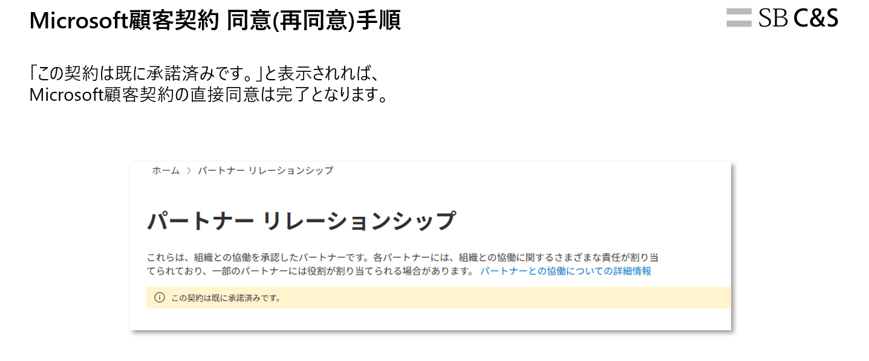
■Microsoft 顧客契約(MCA)同意について

Microsoftのポリシー変更に伴い、2025年12月5日以降、新規にてご購入いただくお客様、または2023年4月1日以前よりご契約のお客様の
次回購入時はMicrosoft顧客契約(MCA)への同意が必要となります。
ご注文確定後、MCA同意依頼のメールがMicrosoftより「申請書記載のメールアドレス宛」に送信されます。
ライセンスの納品はMCA同意が必須となりますので、メールが届きましたらお早めのお手続きをお願いいたします。
※新規購入のお客様は新規テナント作成・管理者ID・PWの準備ができましたらメールが送信されます。

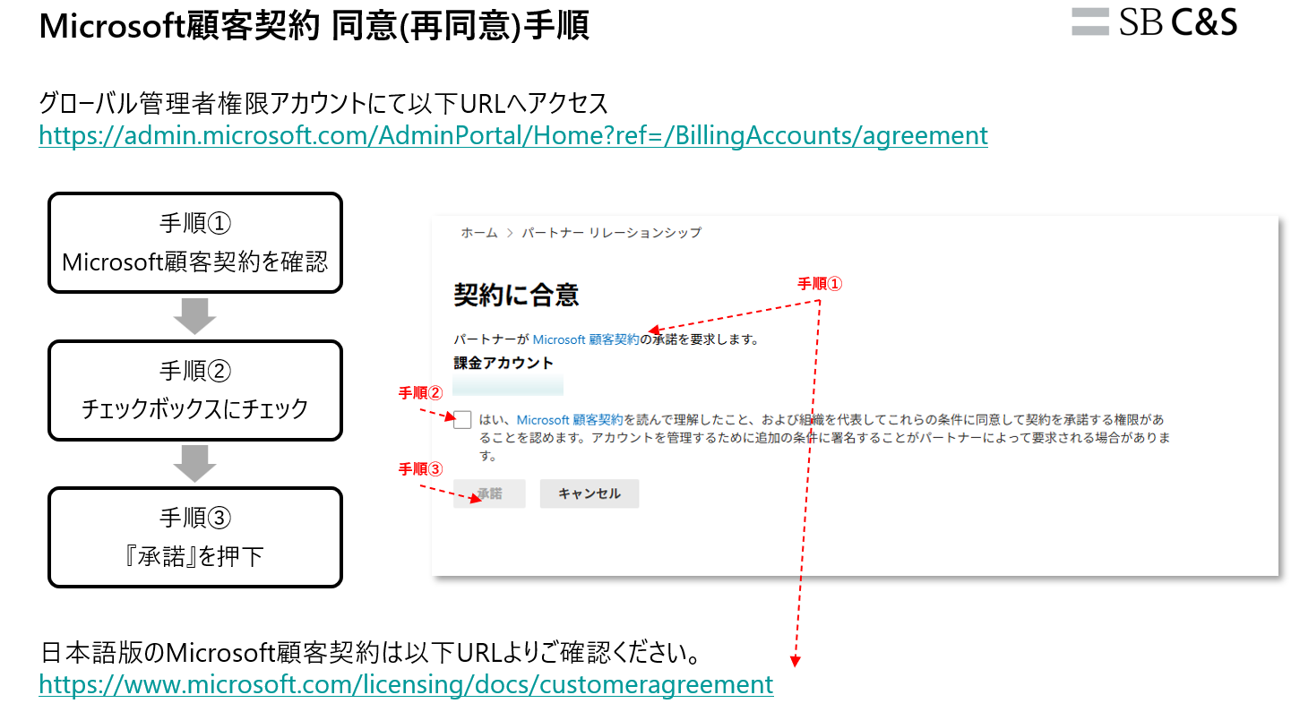

 | ▼グローバル管理者権限アカウントにて以下URLへアクセス
 | https://admin.microsoft.com/AdminPortal/Home?ref=/BillingAccounts/agreement

 | ▼日本語版のMicrosoft顧客契約は以下URLよりご確認ください。
 | https://www.microsoft.com/licensing/docs/customeragreement

初期ドメインとは
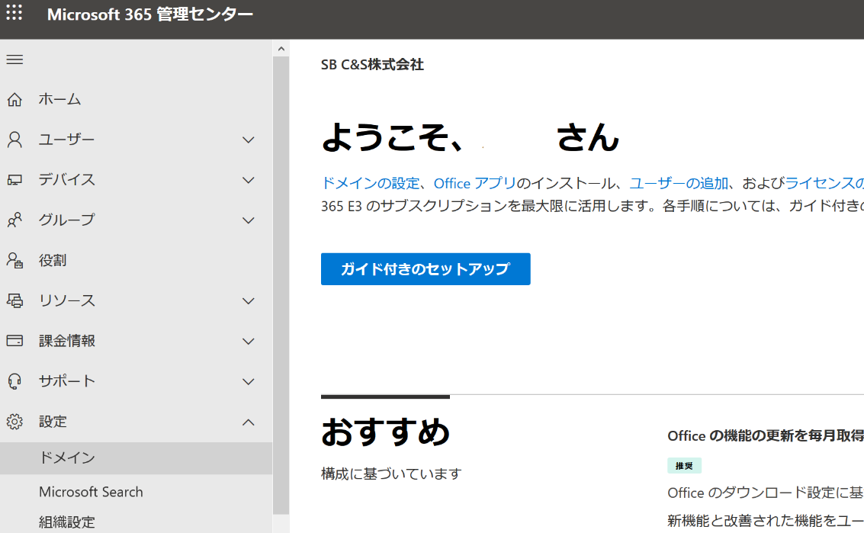
Microsoftのクラウドサービスをご利用いただく際、ご登録いただくMicrosoftクラウド上の住所です。
ご契約ごとにユニークが値であるため、契約を特定するための識別子として利用することがあります。
初期ドメイン、サブドメイン、テナント名 などと表現されることもあります。

サンプル
 | 12345 |  | .onmicrosoft.com
 | ご契約者様指定部分 |  | 固定部分

 | ご契約者様にこちらをご指定頂き

 |  | → | 初期ドメイン： 12345.onmicrosoft.com
 |  | このような形で初期ドメインが登録されます。

ご指定いただいた初期ドメインがすでに登録されている場合、新規に登録することはできません。

参考
Microsoft管理センターからご自身の初期ドメインを確認することができます。
管理者権限が必要です。
Office 365にログイン →「管理」へ

左のバー 「設定」→「ドメイン」

